Úkoly 1-4
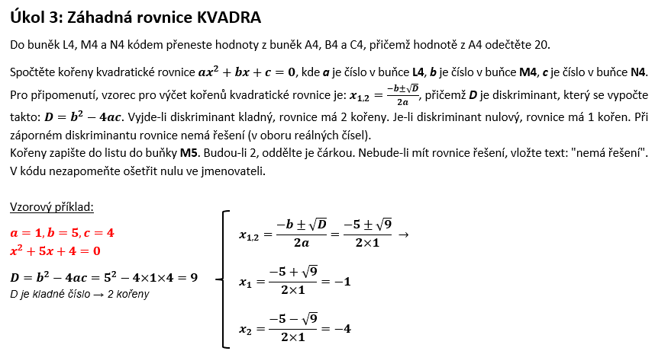
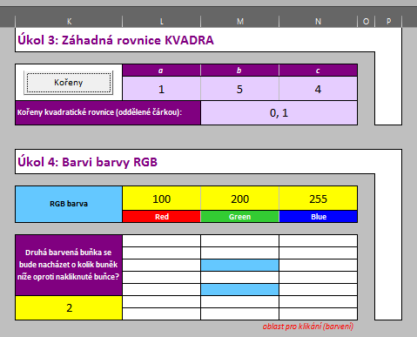
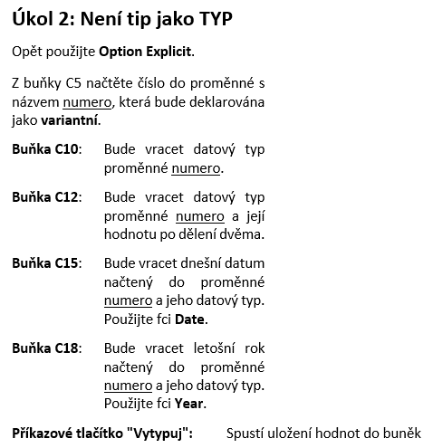
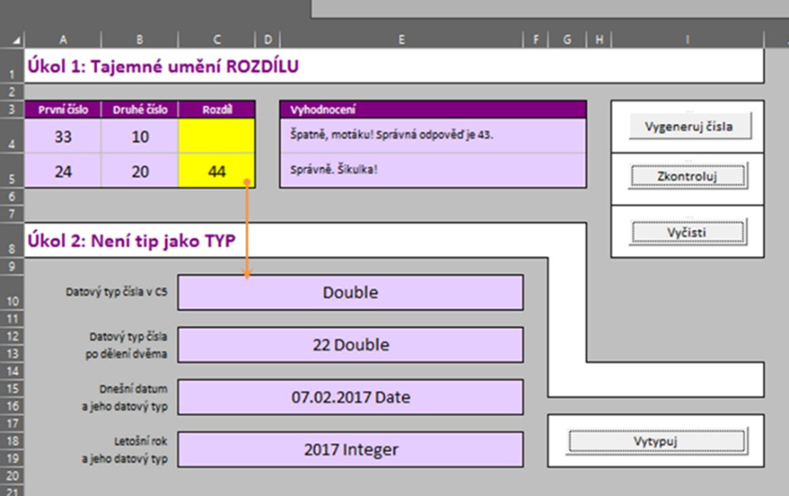
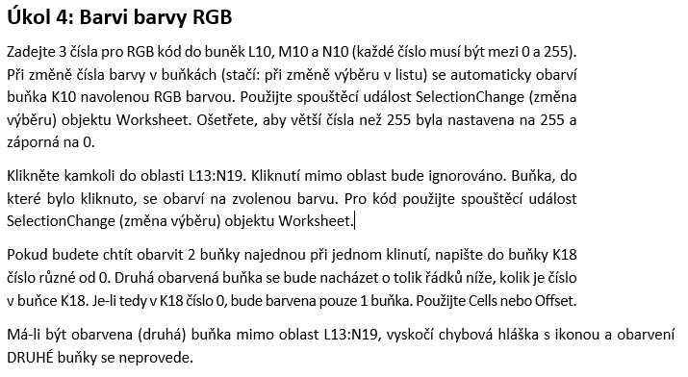
Úkol 1: Tajemné umění ROZDÍLU |  |  |  |  |  | Úkol 3: Záhadná rovnice KVADRA

První číslo | Druhé číslo | Rozdíl | Vyhodnocení |  | Tlačítko "Vygeneruj čísla" | Tlačítko "Kořeny" | a | b | c
36 | 28 | 15 | Incorrect |  |  |  | 16 | 28 | 15
30 | 15 | 0 | Incorrect |  | Tlačítko "Zkontroluj" | Kořeny kvadratické rovnice (oddělené čárkou): |  | nema reseni

 |  |  |  |  | Tlačítko "Vyčisti"
Úkol 2: Není tip jako TYP |  |  |  |  |  | Úkol 4: Barvi barvy RGB

Datový typ čísla v C5 |  | Double |  |  |  | RGB barva | 255 | 128 | 255
 |  |  |  |  |  |  | Red | Green | Blue
Datový typ čísla po dělení dvěma |  | Double 0
 |  |  |  |  |  | Druhá barvená buňka se bude nacházet o kolik buněk níže oproti nakliknuté buňce?

Dnešní datum a jeho datový typ |  | 13.02.2017 Date

 |  |  |  | Tlačítko "Vytypuj"
Letošní rok a jeho datový typ |  | 2017 Integer |  |  |  | 2

 |  |  |  |  |  |  | oblast pro klikání (barvení)

